20190321
【調査内容】
Scan/Query で指定するパラメータによる RCU 消費数を調査する
参考: https://docs.aws.amazon.com/amazondynamodb/latest/APIReference/API_Query.html

* KeyConditionExpression
パーティション/ソートキーの条件 (Query の時のみ利用、必須)

* FilterExpression
返却する Item に対する Attribute の条件。Primary Key には利用できない。

* ScanIndexForward
ソート順 (Query の時のみ利用)

* Limit
件数

【試験】
4 Item 存在し、その内 3k Item が 2 つ。
※ 使用した RCU 数をカウントし、Result から使用した RCU を確認する。(一応 CloudWatch でも確認)
※ 全て強整合読み込みを行う。

[Scan]
1. 条件なし
⇒ 全 Item 読み込み分使用

2. FilterExpression を使用し、条件に合致する Item が一件も存在しない場合
⇒ 全 Item 読み込み分使用

3. FilterExpression を使用し、条件に合致する Item が複数件存在する場合
⇒ 全 Item 読み込み分使用

4. FilterExpression と Limit を使用し、条件に合致する Item が一件も存在しない場合
⇒ 1 (Limit が先に適用され、その後の Filter に関係なくその時点での RCU が消費される)

5. FilterExpression を使用し、条件に合致する Item が複数件存在する場合
⇒ 1 (Limit が先に適用され、その後の Filter に関係なくその時点での RCU が消費される)

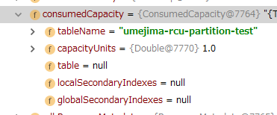

※ Mapper の場合、戻り値は PaginatedScanList となる。
Limit 分のデータのみが初期は存在するが、Stream などで回すと再度 DynamoDB に Read がかかる。
参考: https://github.com/aws/aws-sdk-java/blob/master/aws-java-sdk-dynamodb/src/main/java/com/amazonaws/services/dynamodbv2/datamodeling/PaginatedScanList.java#L84

また、 PaginationLoadingStrategy が EAGER_LOADING の場合、即読み込みが発生する
参考: https://docs.aws.amazon.com/ja_jp/amazondynamodb/latest/developerguide/DynamoDBMapper.OptionalConfig.html
参考: https://github.com/aws/aws-sdk-java/blob/master/aws-java-sdk-dynamodb/src/main/java/com/amazonaws/services/dynamodbv2/datamodeling/PaginatedScanList.java#L72

⇒ Sofa とかでやっている new SofaItems(mapper.query(xxxx)) だと、PageList ⇒ List 変換時に Fetch されるので、全読み込みが発生する。

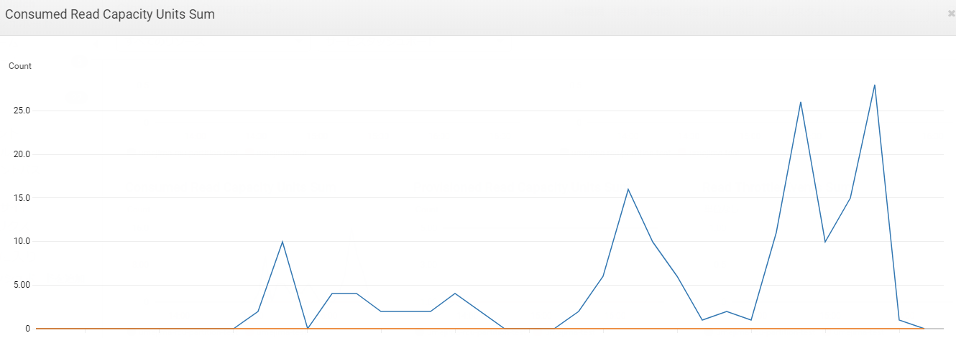

デバッグで止めて調査する場合は、デバッガによって勝手に評価されてしまう場合がある。(↑ かなり混乱したので ClowdWatch の結果も残す (最後、デバッグ全部消して確認し 1 RCU のみ利用していることを確認)

[メモ]
パーティションのみのテーブルでは、Sort 指定できない。(何回取得しても結果は変化しなかったので DynamoDB が内部で保持している順で返却していると思う)

[Query]
1. KeyConditionExpression でパーティションキーのみ指定
⇒ 全 Item 読み込み分使用

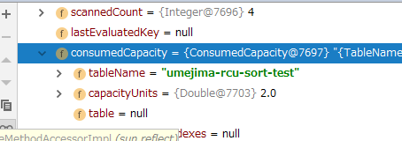

2. KeyConditionExpression でパーティションキーとソートキー指定によって、sort 1, 2 のみ返却
⇒ 1 (対象の Item のサイズ数分利用)
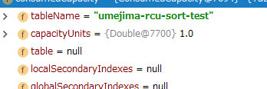

3. KeyConditionExpression でパーティションキーのみ指定 + FilterExpression を使用し、条件に合致する Item が一件も存在しない場合
⇒ 全 Item 読み込み分使用

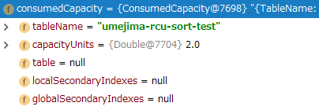

4. KeyConditionExpression でパーティションキーのみ指定 + ScanIndexForward 指定
⇒ 全 Item 読み込み分使用

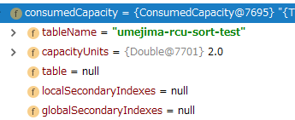

5. KeyConditionExpression でパーティションキーのみ指定 + ScanIndexForward + Limit 指定
⇒ 1 (Limit 適用分のみ)

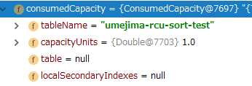

⇒ Sort キー最大値取得が RCU 1 で可能

6. KeyConditionExpression でパーティションキーのみ指定 + ScanIndexForward + FilterExpression と Limit を使用し、条件に合致する Item が一件も存在しない場合
⇒ 1 (Limit が先に適用され、その後の Filter に関係なくその時点での RCU が消費される)

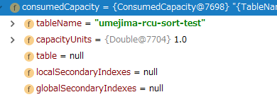

【調査結果】
KeyConditionExpression ⇒ ScanIndexForward/Limit ⇒ RCU 決定 ⇒ FilterExpression

